Světelná dna
Atypická světelná dna
Zákazník
Název:
Ulice:
Město, PSČ:
IČO:
Tel.:
Objednávající:
 |  | Délka v mm | Hloubka v mm
Vnitřní rozměr vestavby (korpus mínus 36mm) - čistá míra |  | 560 | 296

ver. 7.10.2015 |  | partnerská sleva v % | 0
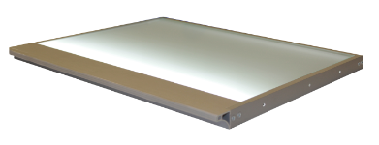 LED bezúchytkové výška 18 mm bezúchytková verze katalog 2014 str. 10.52 | Verze - vypínače (vyberte ze seznamu) | Základní prodejní cena | Cena po slevě | Poznámka
Dno LED alu elox (Tre) -teplá bílá | mechanický vypínač | 1,770.44 | 1,770.44 Kč
Dno LED imitace nerezi (Tre) - teplá bílá | mechanický vypínač | 2,001.56 | 2,001.56 Kč
Dno LED broušený hliník(Tre) - teplá bílá | mechanický vypínač | 2,001.56 | 2,001.56 Kč
Dno LED alu elox (Tre) -studená bílá | mechanický vypínač | 1,770.44 | 1,770.44 Kč
Dno LED imitace nerezi (Tre) - studená bílá | mechanický vypínač | 2,001.56 | 2,001.56 Kč
Dno LED broušený hliník(Tre) - studená bílá | mechanický vypínač | 2,001.56 | 2,001.56 Kč

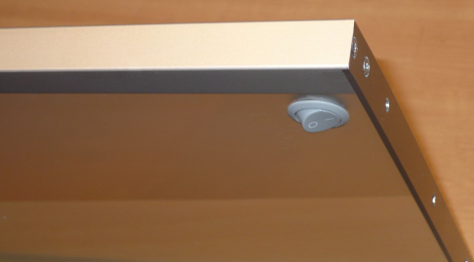 LED běžná verze (Tre) výška 18 mm katalog 2011 str. 10.51 | Verze - vypínače (vyberte ze seznamu) | Základní prodejní cena | Cena po slevě | Poznámka
Dno LED alu elox (Tre) -teplá bílá |  | 1,724.22 | 1,724.22
Dno LED imitace nerezi (Tre) - teplá bílá | mechanický vypínač | 1,955.34 | 1,955.34
Dno LED broušený hliník(Tre) - teplá bílá | mechanický vypínač | 1,955.34 | 1,955.34
Dno LED alu elox (Tre) -studená bílá | mechanický vypínač | 1,724.22 | 1,724.22
Dno LED imitace nerezi (Tre) - studená bílá | mechanický vypínač | 1,955.34 | 1,955.34
Dno LED broušený hliník(Tre) - studená bílá | mechanický vypínač | 1,955.34 | 1,955.34

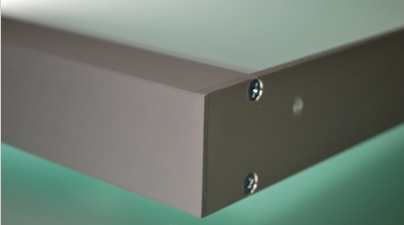 Zářivkové výška 40 mm ( katalog 2014 str. 20.53) | Verze - vypínače (vyberte ze seznamu) | Základní prodejní cena | Cena po slevě | Poznámka
Dno zářivkové alu (stř. elox), (SALU) - 4000°K | mechanický vypínač | 2,437.38 | 2,437.38 Kč
Dno zářivkové imitace nerezi (SALU) - 4000°K | mechanický vypínač | 2,924.86 | 2,924.86 Kč
Dno zářivkové broušený hliník (SALU) - 4000°K | mechanický vypínač | 2,924.86 | 2,924.86 Kč

Standardní rozměry ( 414, 564, 764, 864/296) naleznete v katalogu DEMOS 2014, str. 10.51-10.53

ZÁKAZNICKÉ CENTRUM (příjem objednávek nábytkového kování):
tel.: +420 596 223 470, fax: +420 596 223 471, e-mail: objednavky@demos-trade.com

Démos trade, a.s., Škrobálkova 630/13, 718 00 Ostrava Kunčičky, Česká republika

Světelné police
Atypické světelné police
Zákazník
Název:
Ulice:
Město, PSČ:
IČO:
Tel.:
Objednávající:
 | Délka v mm | Hloubka v mm
Vnější rozměry | 900 | 200

 | partnerská sleva v % | 0
typ | Základní prodejní cena | Cena po slevě | Poznámka
Sv. police zářivková alu, mech. vypínač | 3,356.10 | 3,356.10
Sv. police zářivková imitace nerezi, mech. vypínač | 3,900.60 | 3,900.60
Sv. police zářivková broušený hliník, mech. vypínač | 3,900.60 | 3,900.60
Sv. police zářivková alu s bezdotykovým vypínač | 3,986.10 | 3,986.10
Sv. police zářivková imitace nerezi, bezdot. vypínač | 4,530.60 | 4,530.60
Sv. police zářivková broušený hliník, bezdot. vypínač | 4,530.60 | 4,530.60
ver. 7.10.2015

Standardní rozměry:450,600,800,900,1200/200
600,800,900,1000,1200/220
600,800,900,1000,1200/300

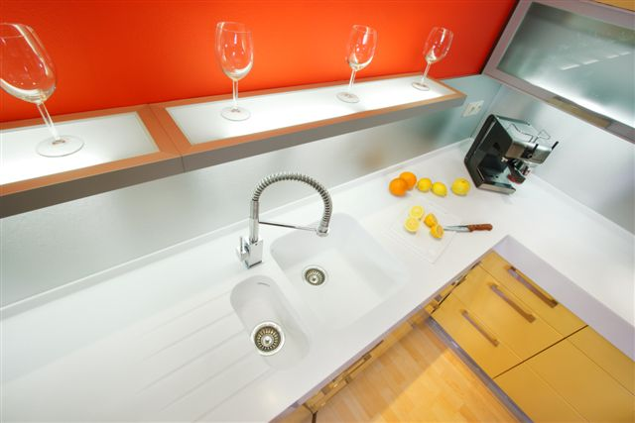
 |  | výška 40 mm

instrukce
1. zadejte rozměry, pokud znáte, tak i partnerskou slevu

2. vyberte typ vypínače (šipka se objeví po kliknutí na příslušné pole)

